상품제안서
독판카렌다 180*200mm | 상품코드: S38521

 |  |  |  |  |  |  | 02-713-8555 | www.synergygift.co.kr
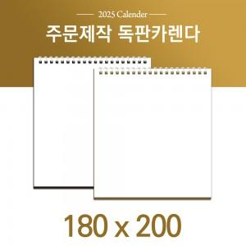

【상세/제작정보】 | <p><span style="font-size: 14pt;">※ 금, 은, 청, 먹 박중 택1하여 주시기 바랍니다.</span></p><p><span style="font-size: 14pt;">※ 기본 칼라인쇄 양면 포함입니다.</span></p><p><span style="font-size: 14pt;">※ 계정살품으로 가격, 제작기간 변동될 수 있으니 양해바랍니다.</span></p><p><span style="font-size: 14pt;">※ 종이봉투 인쇄 별도 문의 바랍니다.</span></p><p><span style="font-size: 14pt;">※ 배송비 1박스 50개 포장, 박스당 3,500원 부가세별도 발생</span></p>

【인쇄/포장옵션】 | 금박, 은박, 청박/먹박 / 종이봉투 동봉

【공급단가】 | 수량 | 100~ | 500~ | 1,000~ | 5,000~ | 10,000~
*VAT별도 | 스프링-화이트 | 5,800원 | 2,230원 | 1,620원 | 1,270원 | 1,110원
 | 스프링-블랙 | 5,800원 | 2,230원 | 1,620원 | 1,270원 | 1,110원
 | 스프링-실버 | 5,800원 | 2,230원 | 1,620원 | 1,270원 | 1,110원

【상품 URL】 | https://www.synergygift.co.kr:443/src/goods_detail.php?gdno=38521

